Persona
Como o problema das entregas impacta vendedor e comprador:
 | Vendedor | Comprador
Pcte Entra | X | X
Pcte Sai | X

Persona Comprador e Vededor:
Pedro morador do complexo do alemão, empreendedor em inicio de carreira, utiliza a garagem para fazer reparos em celular para amigos e familiares, tem dificuldades para receber sua mercadoria (Risco, demora e alto valor de frete), tem vontade de expandir sua empresa e começar a vender eletroeletrônicos, bem como fazer reparos para além da rua onde mora, mas pra isso precisa de ajuda com o frete.

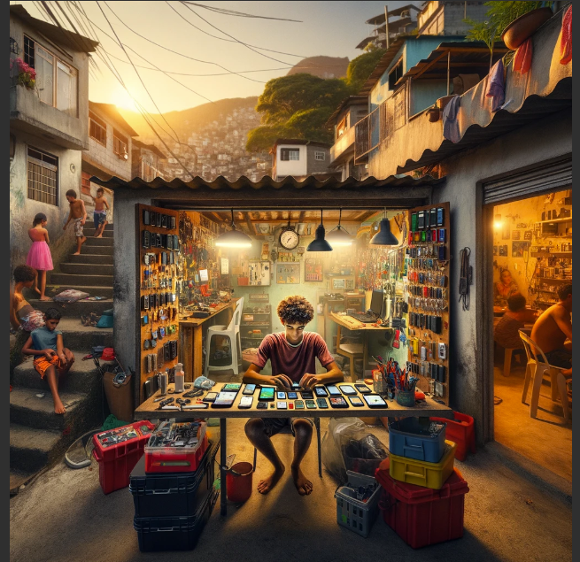

Negative trends from the environment |  |  | Positive trends from the environment
Risco na entrega |  |  | Empresas de entrega dentro da comunidade
Tempo de entrega |  |  | Mkt boca a boca
Valor do frete |  |  | Todos tem celular
Headaches: Professional and work related issues |  |  | Opportunities: Professional and work related positive outcomes
Virar MEI |  |  | Vender pela internet
Proficionalizar |  |  | Aumentar a venda se tivesse entrega
Dar garantia no serviço |  |  | Virar MEI
Fears: personal issues |  |  | Hopes: personal goals and hopes
Muito pequeno para vender online |  |  | Conseguir melhor preço nas compraas de peças
Clientes online não confiam |  |  | Começar a vender celulares usados
Quem garante que vou receber? |  |  | Alugar um galpão

Need
Aumentar o fluxo de clientes, conseguir vender online, receber as peças com menor prazo

